LSU 4.9 Pinout
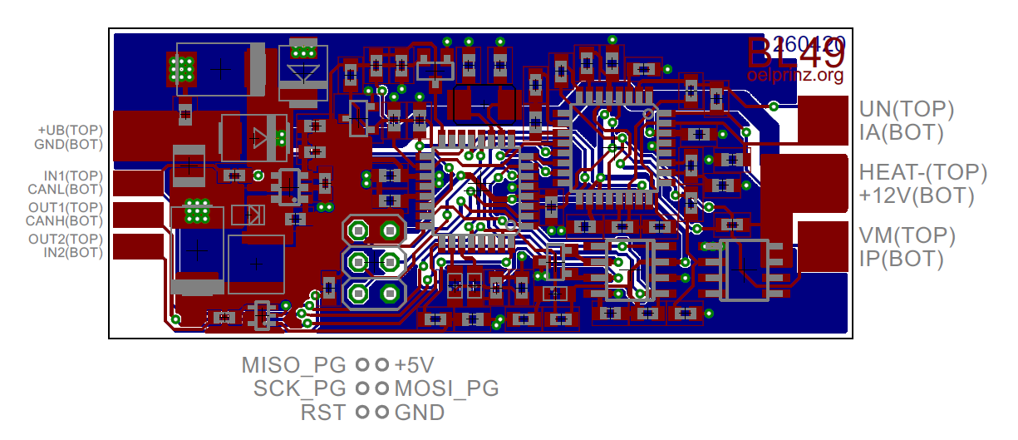
Pin# | Color | Description | Function
1 | red | Pump current APE | IP
2 | yellow | Virtual groun | VM
3 | white | Heater voltage H- | Uh-
4 | grey | Heater voltage H+ | Uh+
5 | green | Trim resistor | IA
6 | black | Nernst voltage | UN

